Referencia Imagem
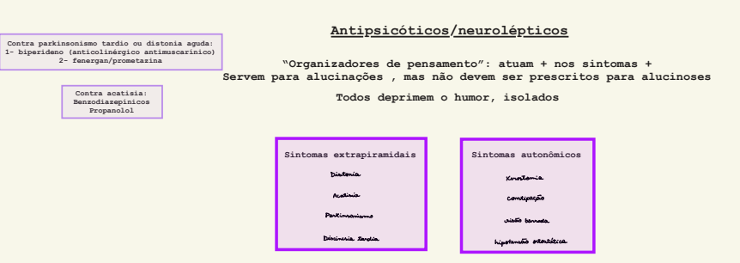
Referencia visual original - Tabela 4

Imagem original da Tabela 4. A aba estruturada transforma a imagem em perguntas de segurança e manejo para o motor conselho.

